Página1
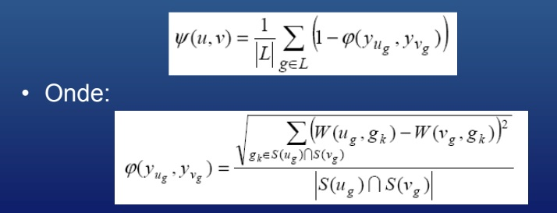

 |  | ATIVIDADE 3 - FILTRAGEM HÍBRIDA
 |  | EQUIPE: ANA CLÁUDIA SANTOS, HUMBERTO FELIPE E SAULO EDUARDO
 |  | PROFESSOR: BYRON LEITE
 |  | DISCIPLINA: SISTEMAS DE RECOMENDAÇÃO

PERFIS SIMBÓLICOS MODAIS

 | 1 | 2 | 3 | 4 | 5
Y Bryan | 0 | 0 | 0 | 0 | 0
 | 0 | 0.5 | 0 | 0.25 | 0.25
 | 0 | 0 | 0 | 0 | 0
 | 0 | 0 | 0 | 0 | 0 | ᵠ (Bu1, Bv1) | 0.0000 | L =1
 | 0.125 | 0 | 0.375 | 0.125 | 0.375 | ᵠ (Bu2, Bv2) | 0.0589 | L = 2
Y Bricia | 0 | 0 | 0 | 0 | 0 | ᵠ (Bu3, Bv3) | 0.0000 | L = 3
 | 0 | 0.5 | 0 | 0.375 | 0.125 | ᵠ (Bu4, Bv4) | 0.0000 | L = 4
 | 0.25 | 0 | 0.25 | 0.25 | 0.25 | ᵠ (Bu5, Bv5) | 0.6250 | L = 5
 | 0 | 0 | 0 | 0 | 0
 | 0 | 0 | 0 | 0 | 1 | A similaridade entre os usuários é:
 |  |  |  |  |  | ᴪ (u,v) | 0.6580

